Blad1
Datum | Tijd | Aantal
 |  |  | Broodje Beemster jong belegen | Bruin | € 4.75
 |  |  | Broodje Beemster jong belegen | Wit | € 4.75
 |  |  | Broodje gezond ham | Bruin | € 4.75
 |  |  | Broodje gezond ham | Wit | € 4.75
 |  |  | Broodje gezond kip | Bruin | € 4.75
 |  |  | Broodje gezond kip | Wit | € 4.75
 |  |  | Broodje carpaccio | Bruin | € 5.25
 |  |  | Broodje carpaccio | Wit | € 5.25
 |  |  | Broodje filet americain | Bruin | € 4.75
 |  |  | Broodje filet americain | Wit | € 4.75
 |  |  | Broodje gegrilde kip | Bruin | € 4.75
 |  |  | Broodje gegrilde kip | Wit | € 4.75
 |  |  | Broodje brie | Bruin | € 4.75
 |  |  | Broodje brie | Wit | € 4.75

 |  |  | Tosti croque ham cheese |  | € 4.25
 |  |  | Tosti croque mozzarella |  | € 4.75
 |  |  | Worstenbroodje Bakker Vedder |  | € 2.20
 |  |  | Beemster kaasbroodje |  | € 1.50
 |  |  | Curryworstbroodje |  | € 1.50
 |  |  | Frikandelbroodje |  | € 1.50
 |  |  | Kroketbroodje |  | € 1.50
 |  |  | Mexicano |  | € 1.50
 |  |  | Saucijzenbroodje |  | € 1.50

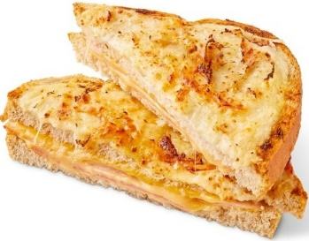

Telefoon |  |  | 0492-33 15 40

Ons Leyendorp

